Лист1
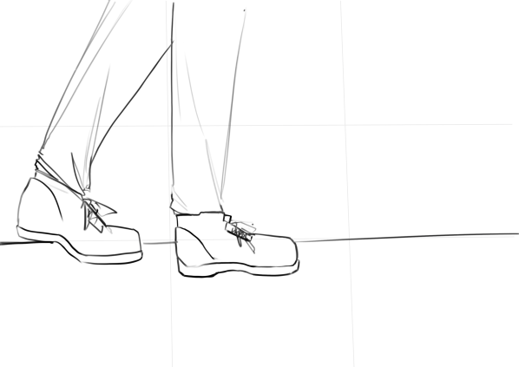
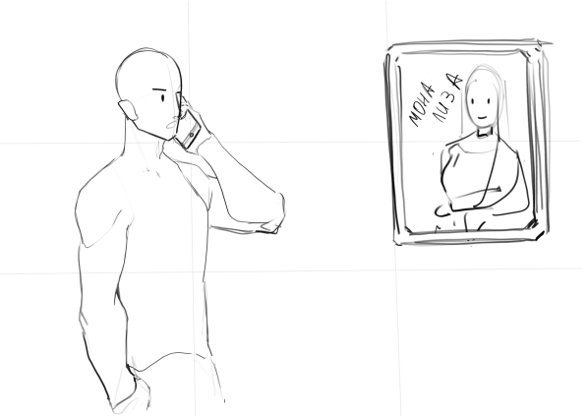
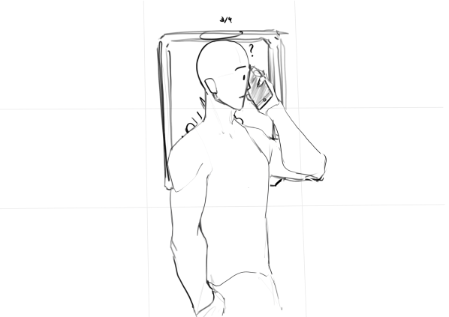

Сцена:1 |  | Сцена:2 |  | Сцена:3
План: | крупный | План: | 1средний | План: | 1средний

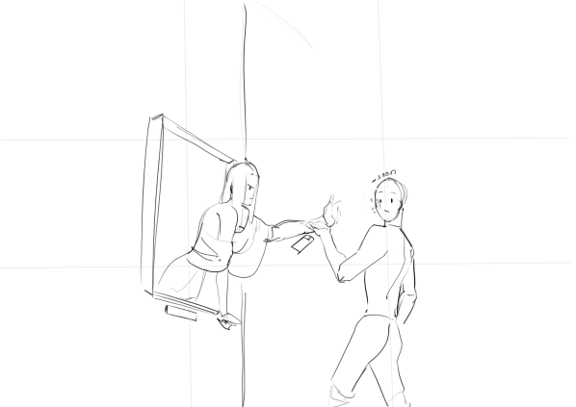
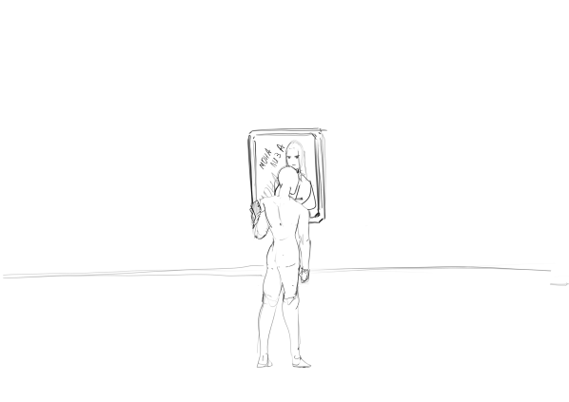
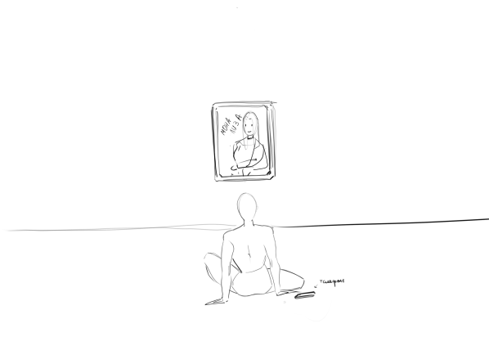

Сцена:4 |  | Сцена:5 |  | Сцена:6
План: | дальний | План:общий |  | План: | дальний

